Marché de travaux
Marché de Travaux
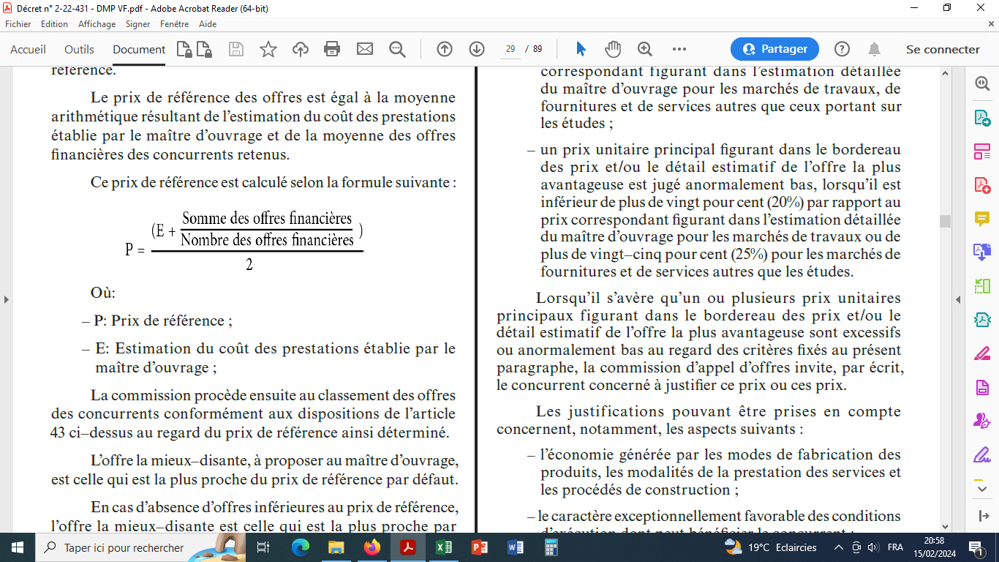
Concurrent | Montant offre | Seuil offre excessive (+20 %)
Concurrent 1 | 3,652,560.00 | 7,558,588.80
Concurrent 2 | 6,255,720.00
Concurrent 3 | 6,395,400.00 | Estimation MO :
Concurrent 4 | 7,047,480.00 | 6,298,824.00
Concurrent 5 | 7,647,481.00
 |  | Seuil offre anormalement basse (-20%)
Somme OF acceptées | 19,698,600.00 | 5,039,059.20

Résultat : |  | Prix de référence :
Le concurrent n° 3 est le mieux disant "par défaut" (en partant du prix de référence vert le bas) |  | 6,432,512.00

Marché Gardiennage
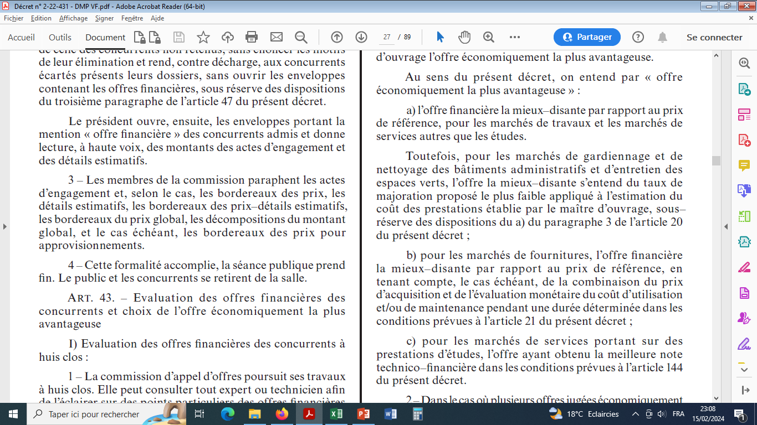
Marché de Gardiennage (cas spécial)

Concurrent | Taux de Majoration |  | Seuil offre excessive (+20 %)
Concurrent 1 | 0.000% | 1,500,000.00 | 1,800,000.00
Concurrent 2 | 6.555% | 1,598,325.00
Concurrent 3 | 6.760% | 1,601,400.00 | Estimation MO :
Concurrent 4 | 7.250% | 1,608,750.00 | 1,500,000.00
Concurrent 5 | 8.255% | 1,623,825.00
 |  |  | Seuil offre anormalement basse (-25%)
 |  |  | 1,125,000.00

Résultat :
Le concurrent n° 3 est le mieux disant "avec le taux de majoration le plus bas acceptable".

Marché détude
Marché d'étude

Concurrent | Notes Techniques | Montant offre | Notes Financières | Notes Golables |  | Seuil offre excessive (+20 %)
Concurrent 1 | 65 | 4,320,000.00 | 0 | 0 |  | 6,000,000.00
Concurrent 2 | 73 | 4,500,000.00 | 100 | 81.10
Concurrent 3 | 90 | 4,700,000.00 | 96 | 91.72 |  | Estimation MO :
Concurrent 4 | 80 | 5,055,000.00 | 89 | 82.71 |  | 5,000,000.00
Concurrent 5 | 85 | 5,250,000.00 | 86 | 85.21
 |  |  |  |  |  | Seuil offre anormalement basse (-25%)
 |  |  |  |  |  | 3,750,000.00
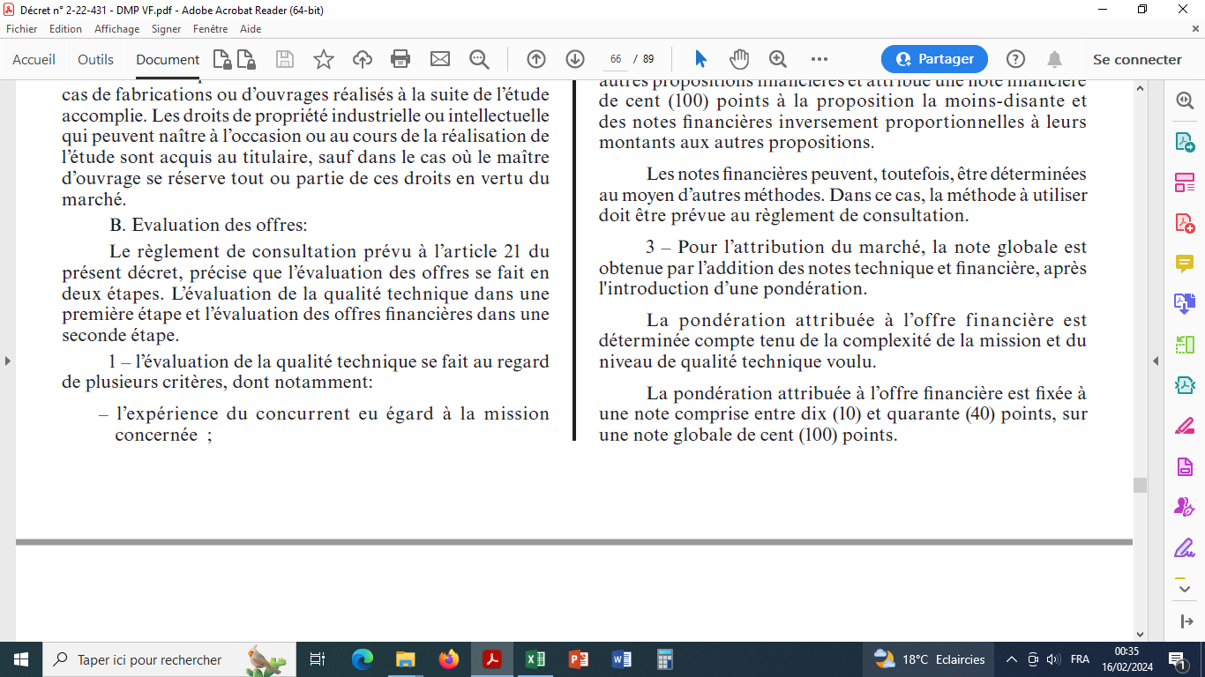
Seuil note technique | 70
 |  |  | Note inversement proportionnelle :
NG = 70% NT + 30% NF
 |  |  |  | Offre Financière moins disante | x 100
Résultat : |  |  |  | Offre Financière X
Le concurrent n° 3 est le mieux disant puisqu'il a obtenu la note globale la plus élevée.

